对账单
上海睿颢供应链集团有限公司
出货日期 | 睿颢合同号 | 下单时间 | 客户 | 客户联系人 | production 项目名称 | 客户PO号 | 内盒编号 | 尺寸（cm）SIZE(cm） | QUANTITY 数量（个） | UNIT PRICE单价 | Tatal Amount总金额 | 备注
2025-06-07 | RYXTEMPE001 | 2025-05-27 | 懿熙 | 肖菊华 | 鞋盒 | Y-9362/1-6 | LFC3 | 27*15*10 | 2495 | ￥1.416 | 3532.92 | 老系统
 |  |  |  |  |  |  | LFD1 | 28*16*11 | 3864 | ￥1.638 | 6329.23
 |  |  |  |  |  |  | NFD3 | 32*16*12 | 1587 | ￥1.880 | 2983.56
6-27.28分批出完 | RYXTEMPE002 | 2025-06-19 | 懿熙 | 肖菊华 | 鞋盒 | Y-9423/1-7 Y-9462/1 | NMD1 | 32*29*11 | 12374 | ￥2.324 | 28757.18 | 新系统
 |  |  |  |  |  |  | OND1 | 34*32*12 | 8055 | ￥2.692 | 21684.06

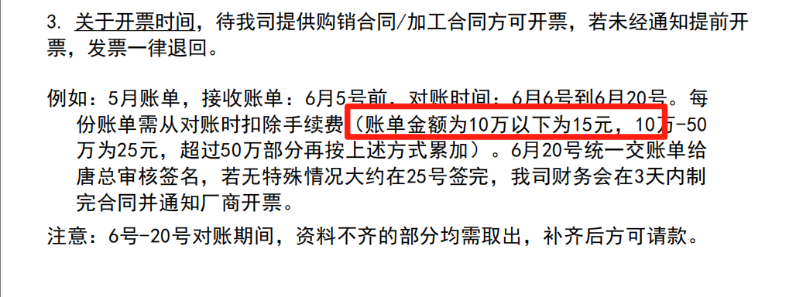
 |  |  |  |  |  |  |  |  |  | 总： | 63286.948

开票资料
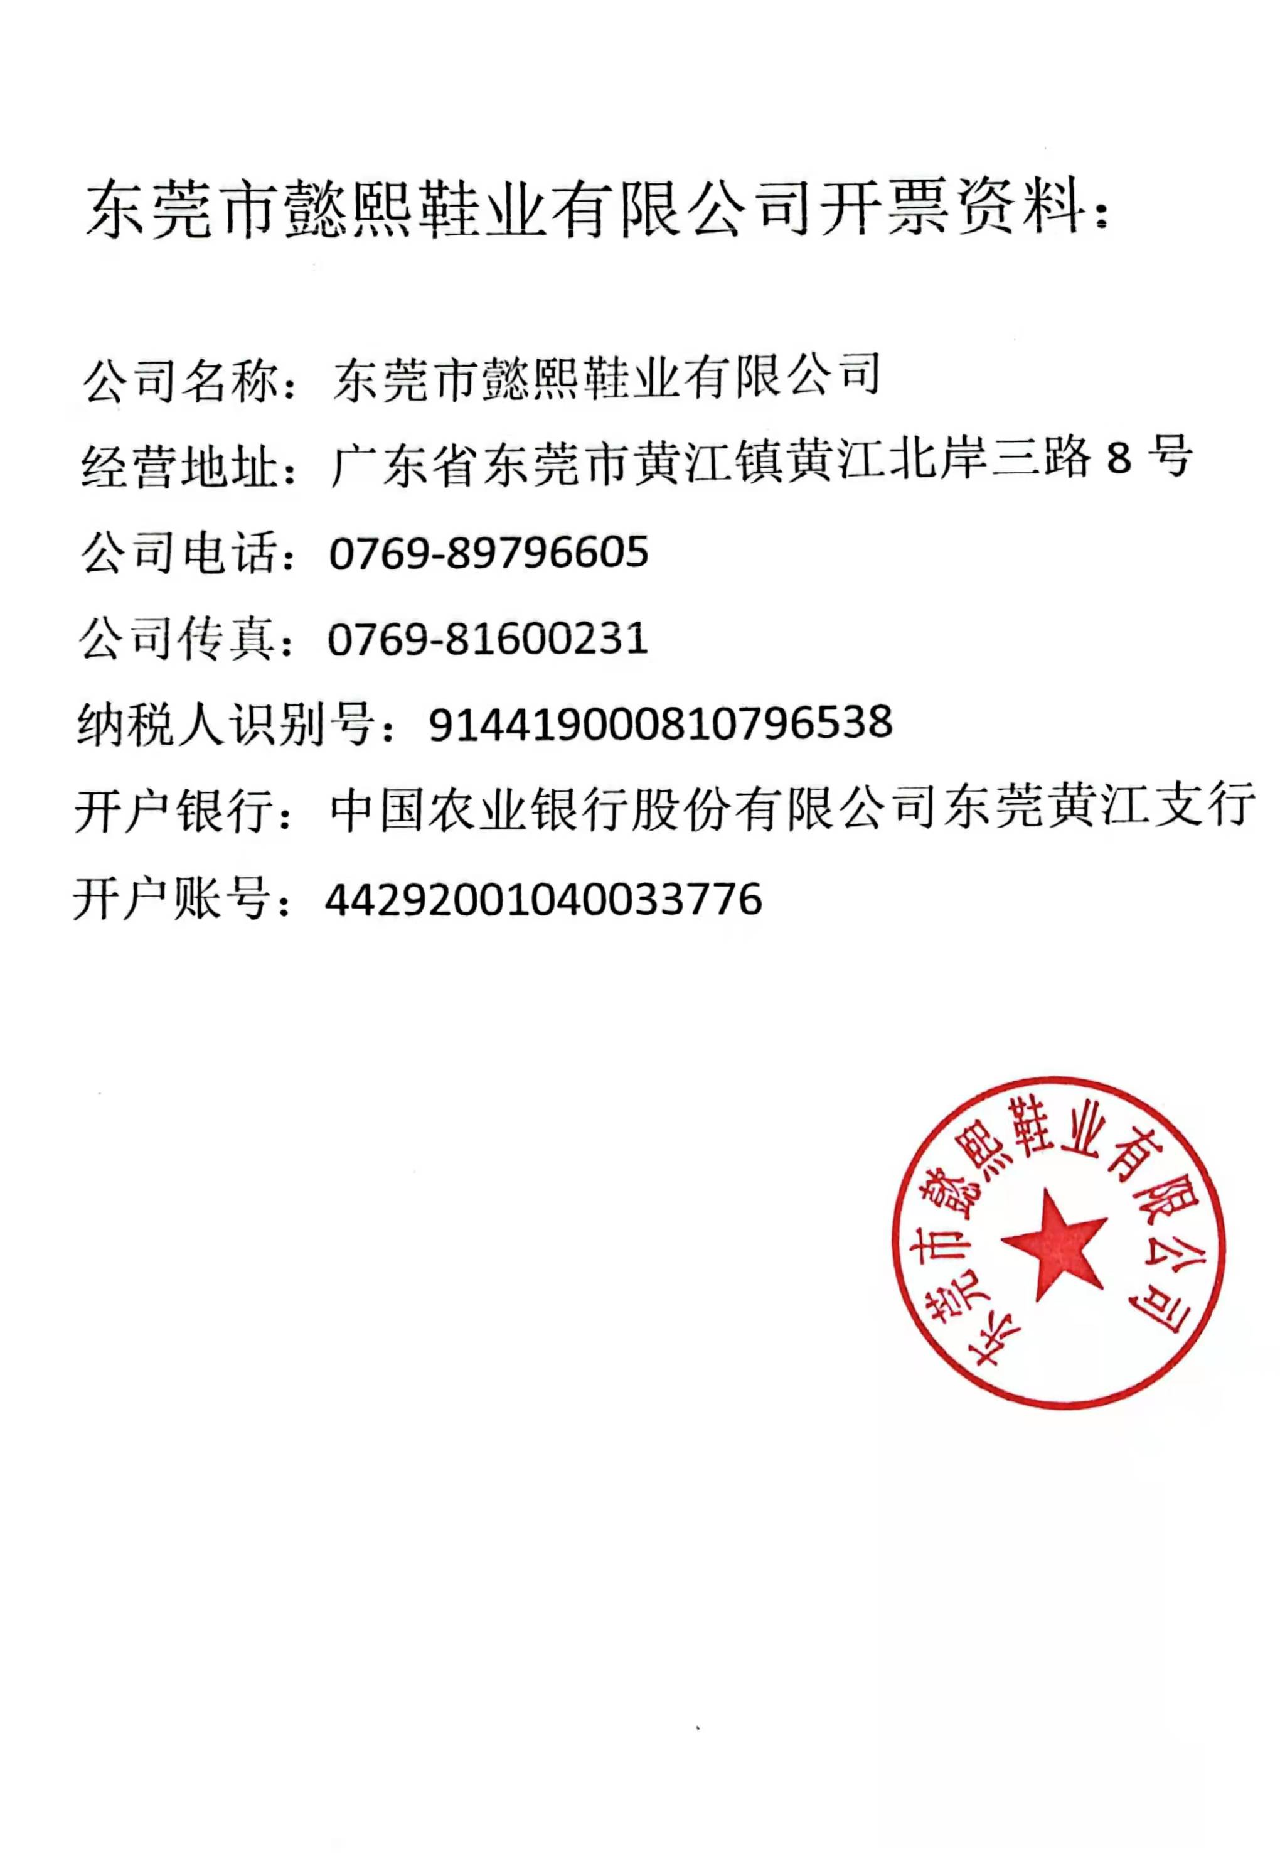
睿颢供应链开票资料
公司注册地址：上海市金山区枫泾镇环东一路65弄4号3175室
公司办公地址：上海市闵行区兴梅路485号中环科技园1115室
公司名称：上海睿颢供应链集团有限公司
税 号：91310116585289793 X
帐 号：32462008010123274
开户银行：上海农村商业银行长桥支行
行号：322290011044

开户银行地址：上海市徐汇区上中路462号1号楼1楼

